상품제안서
카카오프렌즈 크리넥스 휴대용티슈 물티슈 칫솔치약 3종 여행용세트 | 상품코드: F27211

 |  |  |  |  |  |  | 02-412-0044 | www.easy1.co.kr
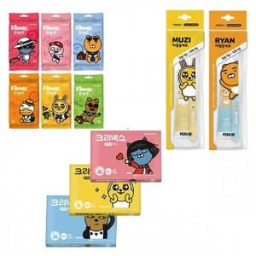

【상세/제작정보】 | 스티커 제작및 부착 비용 별도 문의.

【인쇄/포장옵션】 | / 포장지포장

【공급단가】 | 수량 | 144~ | 288~ | 720~ | 1,000~ | 3,000~
*VAT별도 | 단가 | 4,680원 | 4,600원 | 4,480원 | 4,400원 | 4,290원

【상품 URL】 | https://dev.easy1.co.kr:443/src/goods_detail.php?gdno=27211

